Jaccard
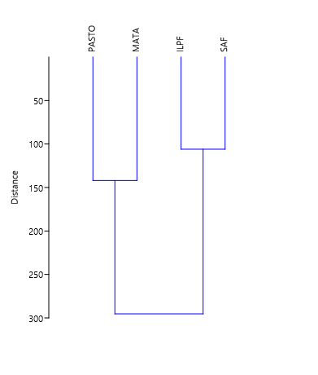
 | ARA | OPI | GEO | LIT | SCO | JUL | PUL | ISOP | BLA | COL | DER | DIP | HOM | HYM | LEP | ORT | ISOPT | HAP |  |  | SAF | ILPF | PASTO | MATA
SAF | 1 | 2 | 1 | 2 | 1 | 2 | 3 | 0 | 9 | 49 | 0 | 0 | 4 | 32 | 7 | 1 | 5 | 416 | 535 | SAF | 1 | 0.64705882 | 0.4375 | 0.64705882
ILPF | 3 | 6 | 0 | 0 | 0 | 30 | 1 | 30 | 27 | 61 | 8 | 0 | 3 | 7 | 1 | 1 | 0 | 325 | 503 | ILPF | 0.64705882 | 1 | 0.5 | 0.625
PASTO | 0 | 0 | 0 | 0 | 0 | 3 | 0 | 0 | 2 | 38 | 0 | 1 | 2 | 1 | 7 | 0 | 0 | 15 | 69 | PASTO | 0.4375 | 0.5 | 1 | 0.5
MATA | 7 | 0 | 2 | 1 | 0 | 14 | 9 | 0 | 7 | 79 | 1 | 2 | 0 | 40 | 6 | 1 | 0 | 144 | 313 | MATA | 0.64705882 | 0.625 | 0.5 | 1

 | ARA | OPI | GEO | LIT | SCO | JUL | PUL | ISOP | BLA | COL | DER | DIP | HOM | HYM | LEP | ORT | ISOPT | HAP
SAF | 1 | 1 | 1 | 1 | 1 | 1 | 1 | 0 | 1 | 1 | 0 | 0 | 1 | 1 | 1 | 1 | 1 | 1
ILPF | 1 | 1 | 0 | 0 | 0 | 1 | 1 | 1 | 1 | 1 | 1 | 0 | 1 | 1 | 1 | 1 | 0 | 1
PASTO | 0 | 0 | 0 | 0 | 0 | 1 | 0 | 0 | 1 | 1 | 0 | 1 | 1 | 1 | 1 | 0 | 0 | 1
MATA | 1 | 0 | 1 | 1 | 0 | 1 | 1 | 0 | 1 | 1 | 1 | 1 | 0 | 1 | 1 | 1 | 0 | 1

